Graph 1 - Principal
Graphique 1 : Ecart de salaire inexpliqué entre descendants d'immigrés maghrébins et population sans ascendance migratoire
 | Age | Cohorte | Ecart moyen | borne inférieure | borne supérieure |  | Ecart moyen
 | 18-24 | 1975-1979 | 2.36 | 0.12 | 4.60 |  |  | 18-24 | 25-29 | 30-34 | 35-39 | 40-47
 | 18-24 | 1980-1984 | 1.67 | 0.06 | 3.27 |  | 1967-1969 |  |  | 6.83013 | 7.8496 | 7.76579
 | 18-24 | 1985-1989 | 1.90 | 0.21 | 3.59 |  | 1970-1974 |  | 5.86419 | 5.19861 | 6.21808 | 6.13428
 | 18-24 | 1990-1996 | -1.31 | -3.68 | 1.07 |  | 1975-1979 | 2.36214 | 1.18515 | 0.51956 | 1.53903
 | 25-29 | 1970-1974 | 5.86 | 3.19 | 8.54 |  | 1980-1984 | 1.66604 | 0.48905 | -0.17653
 | 25-29 | 1975-1979 | 1.19 | -0.70 | 3.07 |  | 1985-1989 | 1.89666 | 0.71966
 | 25-29 | 1980-1984 | 0.49 | -1.12 | 2.09 |  | 1990-1996 | -1.30529
 | 25-29 | 1985-1989 | 0.72 | -1.07 | 2.51 |  | Ligne 0 | 0 | 0 | 0 | 0 | 0
 | 1967-1969 | 1970-1974 | 1975-1979 | 1980-1984 | 1985-1989 | 1990-1996 | Ligne 0
18-24 |  |  | 2.36214 | 1.66604 | 1.89666 | -1.30529 | 0
25-29 |  | 5.86419 | 1.18515 | 0.48905 | 0.71966 |  | 0
30-34 | 6.83013 | 5.19861 | 0.51956 | -0.17653 |  |  | 0
35-39 | 7.8496 | 6.21808 | 1.53903 |  |  |  | 0
40-47 | 7.76579 | 6.13428 |  |  |  |  | 0
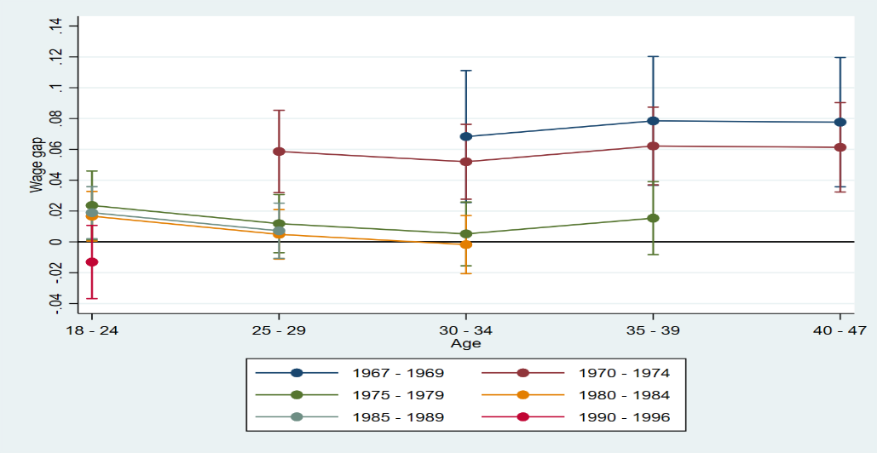
 | 30-34 | 1967-1969 | 6.83 | 2.55 | 11.11 |  |  |  |  |  |  |  | En %
 | 30-34 | 1970-1974 | 5.20 | 2.77 | 7.63
 | 30-34 | 1975-1979 | 0.52 | -1.55 | 2.59
 | 30-34 | 1980-1984 | -0.18 | -2.06 | 1.70
 | 35-39 | 1967-1969 | 7.85 | 3.67 | 12.03
 | 35-39 | 1970-1974 | 6.22 | 3.70 | 8.74
 | 35-39 | 1975-1979 | 1.54 | -0.83 | 3.91
 | 40-47 | 1967-1969 | 7.77 | 3.58 | 11.96
 | 40-47 | 1970-1974 | 6.13 | 3.24 | 9.03

 |  |  |  |  |  |  |  |  |  |  |  |  |  | les traits verticaux représentent les intervalles de confiance des estimateurs
 |  |  |  |  |  | Lecture : les écarts que les données disponibles ne peuvent expliquer sont calculés à partir du modèle 3 (encadré). Ils sont représentés par des courbes de différentes couleurs (une couleur par génération suivie), avec un point pour chaque tranche d’âge. Par exemple, l’écart de salaire horaire net inexpliqué est en moyenne de 6 % en défaveur des descendants d’immigrés pour les générations 1970 à 1974 entre 25 et 29 ans. Au même âge, la génération née entre 1985 et 1989 a des salaires quasi identiques aux personnes sans ascendance migratoire (écart inférieur à 1 %). La valeur estimée pour les 18-24 ans de la génération 1990-1996 n’est pas significativement différente de zéro (son intervalle de confiance est large en raison de la faible taille de la population).
 |  |  |  |  |  | Champ : population sans ascendance migratoire et descendants d’immigrés maghrébins nés entre 1967 et 1996 et âgés entre 18 et 47 ans, employés dans le secteur privé et dans les entreprises publiques, ayant effectué plus de 910 heures par an entre 2002 et 2014 en France métropolitaine, hors apprentis et stagiaires.
 |  |  |  |  |  | Source : Insee, panel EDP 2014 restreint aux personnes nées les 1er et 4 octobre.

Graph 2 - Hommes
Graphique 2 : Ecart de salaire inexpliqué entre descendants d'immigrés maghrébins et population sans ascendance migratoire - Hommes
 | Age | Cohorte | Ecart moyen | borne inférieure | borne supérieure |  | Ecart moyen
 | 18-24 | 1975-1979 | 2.33 | -0.78 | 5.44 |  |  | 18-24 | 25-29 | 30-34 | 35-39 | 40-47
 | 18-24 | 1980-1984 | 2.33 | 0.21 | 4.46 |  | 1967-1969 |  |  | 11.61 | 12.26 | 12.54
 | 18-24 | 1985-1989 | 2.15 | -0.31 | 4.62 |  | 1970-1974 |  | 8.65 | 8.81 | 9.45 | 9.74
 | 18-24 | 1990-1996 | -0.19 | -3.83 | 3.44 |  | 1975-1979 | 2.33 | 1.85 | 2.00 | 2.65
 | 25-29 | 1970-1974 | 8.65 | 4.95 | 12.35 |  | 1980-1984 | 2.33 | 1.85 | 2.00
 | 25-29 | 1975-1979 | 1.85 | -0.77 | 4.46 |  | 1985-1989 | 2.15 | 1.67
 | 25-29 | 1980-1984 | 1.85 | -0.28 | 3.98 |  | 1990-1996 | -0.19
 | 25-29 | 1985-1989 | 1.67 | -0.90 | 4.24 |  | Ligne 0 | 0 | 0 | 0 | 0 | 0
 | 30-34 | 1967-1969 | 11.61 | 5.78 | 17.43
 | 30-34 | 1970-1974 | 8.81 | 5.43 | 12.18 |  |  |  |  |  |  |  | En %
 | 1967-1969 | 1970-1974 | 1975-1979 | 1980-1984 | 1985-1989 | 1990-1996 | Ligne 0
18-24 |  |  | 2.33 | 2.33 | 2.15 | -0.1943 | 0
25-29 |  | 8.65 | 1.85 | 1.85 | 1.67 |  | 0
30-34 | 11.60775 | 8.81 | 2.00 | 2.00 |  |  | 0
35-39 | 12.25503 | 9.45 | 2.65 |  |  |  | 0
40-47 | 12.54281 | 9.74 |  |  |  |  | 0
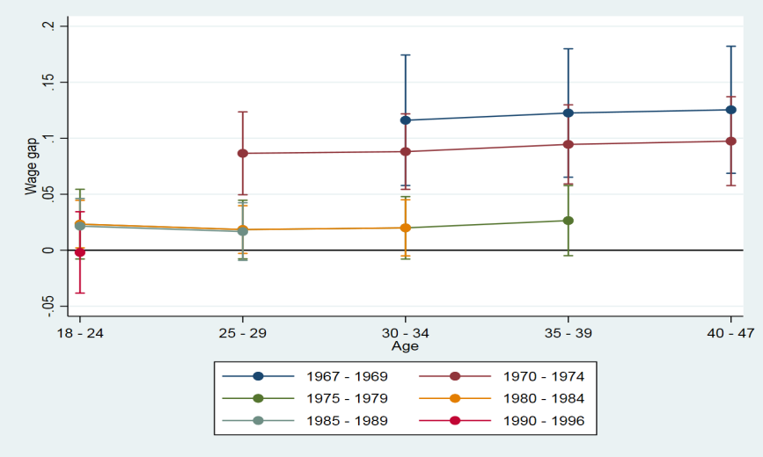
 | 30-34 | 1975-1979 | 2.00 | -0.79 | 4.79
 | 30-34 | 1980-1984 | 2.00 | -0.50 | 4.51
 | 35-39 | 1967-1969 | 12.26 | 6.52 | 17.99
 | 35-39 | 1970-1974 | 9.45 | 5.92 | 12.99
 | 35-39 | 1975-1979 | 2.65 | -0.48 | 5.78
 | 40-47 | 1967-1969 | 12.54 | 6.87 | 18.21
 | 40-47 | 1970-1974 | 9.74 | 5.77 | 13.71

 |  |  |  |  |  |  |  |  |  |  |  |  |  | les traits verticaux représentent les intervalles de confiance des estimateurs
 |  |  |  |  |  | Lecture : pour les hommes de 25-29 ans des générations 1970 à 1974, l’écart de salaire horaire net inexpliqué est en moyenne de 8,7 % en défaveur des descendants d’immigrés ; au même âge, pour les générations nées entre 1985 et 1989, l’écart inexpliqué de 1,7 %.
 |  |  |  |  |  | Champ : population de sexe masculin, sans ascendance migratoire ou descendants maghrébins, nés entre 1967 et 1996 et âgés entre 18 et 47 ans, employés dans le secteur privé et des entreprises publiques, ayant effectué plus de 910 heures par an entre 2002 et 2014 en France métropolitaine, hors apprentis et stagiaires.
 |  |  |  |  |  | Source : Insee, panel EDP 2014 restreint aux personnes nées les 1er et 4 octobre.

Graph 2bis - Femmes
Graphique 2 bis : Ecart de salaire inexpliqué entre descendants d'immigrés maghrébins et population sans ascendance migratoire - Femmes
 | Age | Cohorte | Ecart moyen | borne inférieure | borne supérieure |  | Ecart moyen
 | 18-24 | 1975-1979 | 3.08 | -0.11 | 6.28 |  |  | 18-24 | 25-29 | 30-34 | 35-39 | 40-47
 | 18-24 | 1980-1984 | 1.94 | -0.42 | 4.29 |  | 1967-1969 |  |  | 0.10 | 1.78 | 1.22
 | 18-24 | 1985-1989 | 2.45 | 0.24 | 4.66 |  | 1970-1974 |  | 2.05 | -0.01 | 1.66 | 1.11
 | 18-24 | 1990-1996 | -1.61 | -4.33 | 1.10 |  | 1975-1979 | 3.08 | 0.60 | -1.46 | 0.22
 | 25-29 | 1970-1974 | 2.05 | -1.75 | 5.84 |  | 1980-1984 | 1.94 | -0.54 | -2.60
 | 25-29 | 1975-1979 | 0.60 | -2.11 | 3.31 |  | 1985-1989 | 2.45 | -0.03
 | 25-29 | 1980-1984 | -0.54 | -2.90 | 1.82 |  | 1990-1996 | -1.61
 | 25-29 | 1985-1989 | -0.03 | -2.45 | 2.40 |  | Ligne 0 | 0 | 0 | 0 | 0 | 0
 | 30-34 | 1967-1969 | 0.10 | -6.21 | 6.41
 | 1967-1969 | 1970-1974 | 1975-1979 | 1980-1984 | 1985-1989 | 1990-1996 | Ligne 0
18-24 |  |  | 3.08 | 1.94 | 2.45 | -1.61256 | 0
25-29 |  | 2.05 | 0.60 | -0.54 | -0.03 |  | 0
30-34 | 0.10152 | -0.01 | -1.46 | -2.60 |  |  | 0
35-39 | 1.777 | 1.66 | 0.22 |  |  |  | 0
40-47 | 1.22032 | 1.11 |  |  |  |  | 0
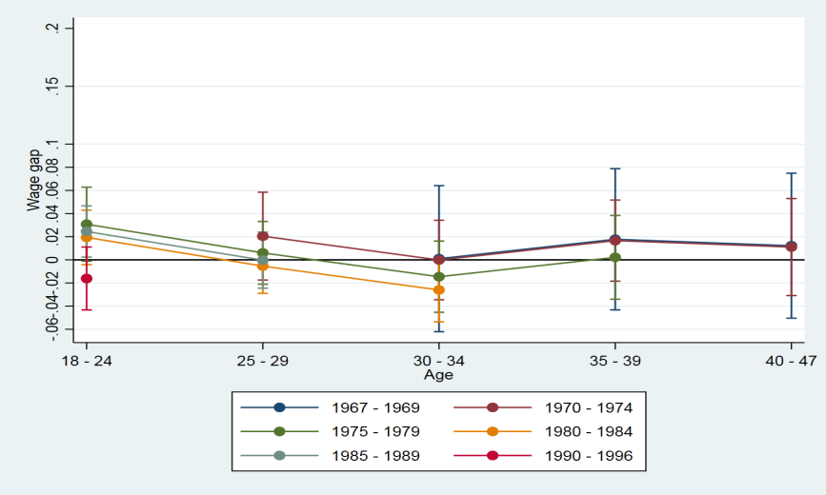
 | 30-34 | 1970-1974 | -0.01 | -3.45 | 3.42
 | 30-34 | 1975-1979 | -1.46 | -4.54 | 1.62
 | 30-34 | 1980-1984 | -2.60 | -5.36 | 0.16
 | 35-39 | 1967-1969 | 1.78 | -4.32 | 7.88
 | 35-39 | 1970-1974 | 1.66 | -1.84 | 5.17
 | 35-39 | 1975-1979 | 0.22 | -3.40 | 3.84
 | 40-47 | 1967-1969 | 1.22 | -5.05 | 7.49
 | 40-47 | 1970-1974 | 1.11 | -3.09 | 5.30

 |  |  |  |  |  |  |  |  |  |  |  |  | les traits verticaux représentent les intervalles de confiance des estimateurs

 |  |  |  |  |  | Champ : population de sexe féminin, sans ascendance migratoire ou descendants maghrébins, nés entre 1967 et 1996 et âgés entre 18 et 47 ans, employés dans le secteur privé et des entreprises publiques, ayant effectué plus de 910 heures par an entre 2002 et 2014 en France métropolitaine, hors apprentis et stagiaires.
 |  |  |  |  |  | Source : Insee, panel EDP 2014 restreint aux personnes nées les 1er et 4 octobre.

Graph 3 - Rev Sal Hommes
Graphique 3 : Ecart de revenu salarial inexpliqué entre descendants d'immigrés maghrébins et population sans ascendance migratoire - Hommes
 | Age | Cohorte | Ecart moyen | borne inférieure | borne supérieure |  | Ecart moyen
 | 18-24 | 1975-1979 | 14.00 | 9.71 | 18.30 |  |  | 18-24 | 25-29 | 30-34 | 35-39 | 40-47
 | 18-24 | 1980-1984 | 13.69 | 10.60 | 16.77 |  | 1967-1969 |  |  | 20.05 | 19.55 | 19.55
 | 18-24 | 1985-1989 | 11.31 | 7.77 | 14.85 |  | 1970-1974 |  | 19.02 | 16.89 | 16.38 | 16.38
 | 18-24 | 1990-1996 | 6.09 | 0.67 | 11.51 |  | 1975-1979 | 14.00 | 10.86 | 8.72 | 8.22
 | 25-29 | 1970-1974 | 19.02 | 14.33 | 23.72 |  | 1980-1984 | 13.69 | 10.54 | 8.41
 | 25-29 | 1975-1979 | 10.86 | 7.38 | 14.34 |  | 1985-1989 | 11.31 | 8.17
 | 25-29 | 1980-1984 | 10.54 | 7.63 | 13.45 |  | 1990-1996 | 6.09
 | 25-29 | 1985-1989 | 8.17 | 4.57 | 11.77 |  | Ligne 0 | 0 | 0 | 0 | 0 | 0
 | 1967-1969 | 1970-1974 | 1975-1979 | 1980-1984 | 1985-1989 | 1990-1996 | Ligne 0
18-24 |  |  | 14.00 | 13.69 | 11.31 | 6.09167 | 0
25-29 |  | 19.02 | 10.86 | 10.54 | 8.17 |  | 0
30-34 | 20.05364 | 16.89 | 8.72 | 8.41 |  |  | 0
35-39 | 19.54563 | 16.38 | 8.22 |  |  |  | 0
40-47 | 19.54812 | 16.38 |  |  |  |  | 0
 | 30-34 | 1967-1969 | 20.05 | 13.07 | 27.04 |  |  |  |  |  |  |  | En %
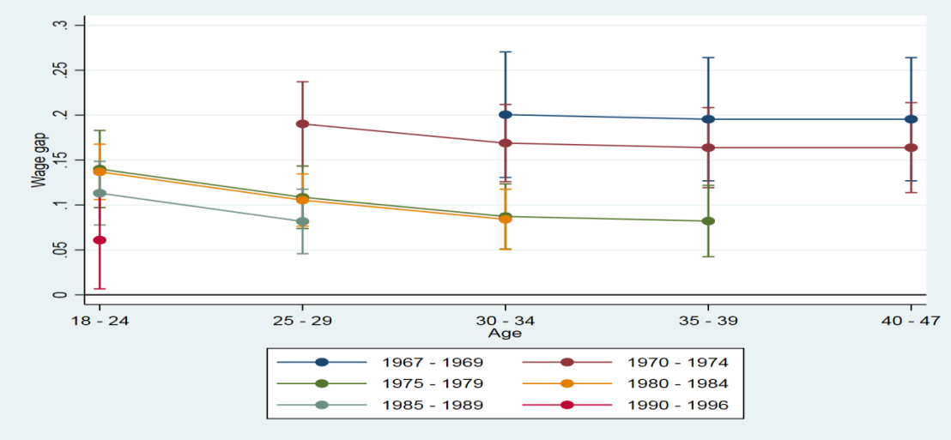
 | 30-34 | 1970-1974 | 16.89 | 12.59 | 21.19
 | 30-34 | 1975-1979 | 8.72 | 5.10 | 12.34
 | 30-34 | 1980-1984 | 8.41 | 5.05 | 11.76
 | 35-39 | 1967-1969 | 19.55 | 12.68 | 26.41
 | 35-39 | 1970-1974 | 16.38 | 11.93 | 20.84
 | 35-39 | 1975-1979 | 8.22 | 4.25 | 12.19
 | 40-47 | 1967-1969 | 19.55 | 12.69 | 26.40
 | 40-47 | 1970-1974 | 16.38 | 11.38 | 21.39

 |  |  |  |  |  |  |  |  |  |  |  |  |  | les traits verticaux représentent les intervalles de confiance des estimateurs
 |  |  |  |  |  | Lecture : pour les hommes de 25-29 ans des générations 1970 à 1974, l’écart de revenu salarial annuel net inexpliqué est en moyenne de 19,0 % en défaveur des descendants d’immigrés. Au même âge, pour les hommes des générations nées entre 1985 et 1989 l’écart inexpliqué est de 8,2 %.
 |  |  |  |  |  | Champ : idem graphique 2.
 |  |  |  |  |  | Source : Insee, panel EDP 2014 restreint aux personnes nées les 1er et 4 octobre.

Graph 4 - Rev Sal Femmes
Graphique 4 : Ecart de revenu salarial inexpliqué entre descendants d'immigrés maghrébins et population sans ascendance migratoire - Femmes
 | Age | Cohorte | Ecart moyen | borne inférieure | borne supérieure |  | Ecart moyen
 | 18-24 | 1975-1979 | 7.61 | 3.19 | 12.04 |  |  | 18-24 | 25-29 | 30-34 | 35-39 | 40-47
 | 18-24 | 1980-1984 | 6.58 | 3.21 | 9.96 |  | 1967-1969 |  |  | 4.47 | 5.37 | 2.64
 | 18-24 | 1985-1989 | 5.50 | 2.13 | 8.88 |  | 1970-1974 |  | 7.61 | 4.80 | 5.70 | 2.97
 | 18-24 | 1990-1996 | 3.99 | -0.73 | 8.71 |  | 1975-1979 | 7.61 | 3.46 | 0.65 | 1.55
 | 25-29 | 1970-1974 | 7.61 | 2.49 | 12.74 |  | 1980-1984 | 6.58 | 2.43 | -0.38
 | 25-29 | 1975-1979 | 3.46 | -0.24 | 7.17 |  | 1985-1989 | 5.50 | 1.35
 | 25-29 | 1980-1984 | 2.43 | -0.72 | 5.58 |  | 1990-1996 | 3.99
 | 25-29 | 1985-1989 | 1.35 | -2.22 | 4.92 |  | Ligne 0 | 0 | 0 | 0 | 0 | 0
 | 30-34 | 1967-1969 | 4.47 | -4.01 | 12.96
 | 1967-1969 | 1970-1974 | 1975-1979 | 1980-1984 | 1985-1989 | 1990-1996 | Ligne 0
18-24 |  |  | 7.61 | 6.58 | 5.50 | 3.99287 | 0
25-29 |  | 7.61 | 3.46 | 2.43 | 1.35 |  | 0
30-34 | 4.47173 | 4.80 | 0.65 | -0.38 |  |  | 0
35-39 | 5.36973 | 5.70 | 1.55 |  |  |  | 0
40-47 | 2.64418 | 2.97 |  |  |  |  | 0
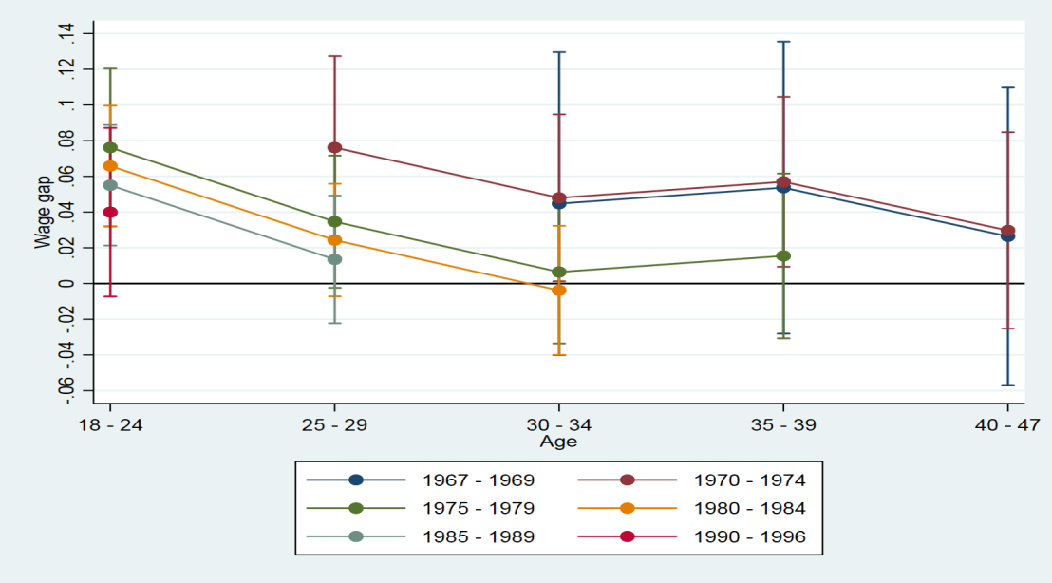
 | 30-34 | 1970-1974 | 4.80 | 0.13 | 9.47
 | 30-34 | 1975-1979 | 0.65 | -3.36 | 4.65
 | 30-34 | 1980-1984 | -0.38 | -4.00 | 3.23
 | 35-39 | 1967-1969 | 5.37 | -2.81 | 13.55
 | 35-39 | 1970-1974 | 5.70 | 0.94 | 10.46
 | 35-39 | 1975-1979 | 1.55 | -3.07 | 6.16
 | 40-47 | 1967-1969 | 2.64 | -5.68 | 10.97
 | 40-47 | 1970-1974 | 2.97 | -2.53 | 8.47

 |  |  |  |  |  |  |  |  |  |  |  |  | les traits verticaux représentent les intervalles de confiance des estimateurs
 |  |  |  |  |  | Lecture : pour les femmes de 25-29 ans des générations 1970 à 1974, l’écart de revenu salarial annuel net inexpliqué est en moyenne de 7,6 % en défaveur des descendantes d’immigrés. Au même âge, pour les générations nées entre 1985 et 1989, l’écart inexpliqué est de 1,3 %.
 |  |  |  |  |  | Champ : population de sexe féminin, sans ascendance migratoire ou descendantes d’immigrés maghrébins née entre 1967 et 1996 et âgée de 18 à 47 ans, employée dans le secteur privé et des entreprises publiques ayant effectué plus de 910 heures par an entre 2002 et 2014 en France métropolitaine, hors apprenties et stagiaires.
 |  |  |  |  |  | Source : Insee, panel EDP 2014 restreint aux personnes nées les 1er et 4 octobre.

Graph compl 1 - Dispersion
Graphique complémentaire 1 : Inégalités de salaire horaire réel net dans le secteur privé pour différentes générations
 | 1967 - 1969 | 1970 - 1974 | 1975 - 1979 | 1980 - 1984 | 1985 - 1989 | 1990 - 1996
18 - 24 |  |  | 1.255911 | 1.210984 | 1.200766 | 1.183906
25 - 29 |  | 1.373825 | 1.31609 | 1.294142 | 1.277048
30 - 34 | 1.420795 | 1.388323 | 1.372474 | 1.36141
35 - 39 | 1.425248 | 1.419746 | 1.429291
40 - 47 | 1.440114 | 1.447474

 | 1967 - 1969 | 1970 - 1974 | 1975 - 1979 | 1980 - 1984 | 1985 - 1989 | 1990 - 1996
18 - 24 |  |  | 1.255911 | 1.210984 | 1.200766 | 1.183906
25 - 29 |  | 1.373825 | 1.31609 | 1.294142 | 1.277048
30 - 34 | 1.420795 | 1.388323 | 1.372474 | 1.36141
35 - 39 | 1.425248 | 1.419746 | 1.429291
40 - 47 | 1.440114 | 1.447474

Graph compl 2- Evol Salaire gen
Graphique complémentaire 2 : Salaire horaire moyen par année de naissance, selon l’origine migratoire
 | Descendants du Maghreb | Population sans Ascendance Migratoire
1967-1969 | 12.94718 | 15.18183
1970-1974 | 13.39067 | 15.19557
1975-1979 | 13.48015 | 14.24323
1980-1984 | 12.41108 | 12.83569
1985-1989 | 11.0121 | 11.38423
1990-1996 | 9.561813 | 9.471177 | En euros

Graph compl 3 - Ecart F-H
Graphique complémentaire 3 : Ecart de salaire inexpliqué entre femmes et hommes au sein de la population sans ascendance migratoire
 | Age | Cohorte | Ecart moyen | borne inférieure | borne supérieure |  | Ecart moyen
 | 18-24 | 1975-1979 | 11.07 | 10.00 | 12.15 |  |  | 18-24 | 25-29 | 30-34 | 35-39 | 40-47
 | 18-24 | 1980-1984 | 7.86 | 7.01 | 8.71 |  | 1967-1969 |  |  | 22.48 | 22.92 | 22.67
 | 18-24 | 1985-1989 | 6.51 | 5.71 | 7.31 |  | 1970-1974 |  | 17.46 | 20.15 | 20.58 | 20.34
 | 18-24 | 1990-1996 | 5.85 | 4.81 | 6.90 |  | 1975-1979 | 11.07 | 14.46 | 17.15 | 17.58
 | 25-29 | 1970-1974 | 17.46 | 16.31 | 18.61 |  | 1980-1984 | 7.86 | 11.25 | 13.93
 | 25-29 | 1975-1979 | 14.46 | 13.53 | 15.40 |  | 1985-1989 | 6.51 | 9.89
 | 25-29 | 1980-1984 | 11.25 | 10.40 | 12.09 |  | 1990-1996 | 5.85
 | 25-29 | 1985-1989 | 9.89 | 9.04 | 10.75 |  | Ligne 0 | 0 | 0 | 0 | 0 | 0
 | 30-34 | 1967-1969 | 22.48 | 20.97 | 23.99
 | 1967-1969 | 1970-1974 | 1975-1979 | 1980-1984 | 1985-1989 | 1990-1996 | Ligne 0
18-24 |  |  | 11.07 | 7.86 | 6.51 | 5.85098 | 0
25-29 |  | 17.46 | 14.46 | 11.25 | 9.89 |  | 0
30-34 | 22.48037 | 20.15 | 17.15 | 13.93 |  |  | 0
35-39 | 22.91681 | 20.58 | 17.58 |  |  |  | 0
40-47 | 22.67486 | 20.34 |  |  |  |  | 0
 | 30-34 | 1970-1974 | 20.15 | 19.09 | 21.21
 | 30-34 | 1975-1979 | 17.15 | 16.14 | 18.15
 | 30-34 | 1980-1984 | 13.93 | 12.97 | 14.89
 | 35-39 | 1967-1969 | 22.92 | 21.46 | 24.37
 | 35-39 | 1970-1974 | 20.58 | 19.47 | 21.70
 | 35-39 | 1975-1979 | 17.58 | 16.49 | 18.67
 | 40-47 | 1967-1969 | 22.67 | 21.16 | 24.19
 | 40-47 | 1970-1974 | 20.34 | 19.13 | 21.56

 |  |  |  |  |  | Lecture : la proportion de diplômés de l’enseignement supérieur est de 34,0 % pour la population sans ascendance migratoire contre 26,7 % des descendants du Maghreb.
 |  |  |  |  |  | Champ : population sans ascendance migratoire et descendants d’immigrés nés entre 1967 et 1996 et âgés entre 18 et 47 ans, employés dans le secteur privé en 2014 et dans les entreprises publiques en France métropolitaine, hors apprentis et stagiaires.
 |  |  |  |  |  | Source : panel EDP 2014 restreint aux personnes nées les 1er et 4 octobre, Insee.

